상품제안서
동백 귀접시 小 2p세트 | 상품코드: F00859

 |  |  |  |  |  | 02-412-0044 | www.easy1.co.kr
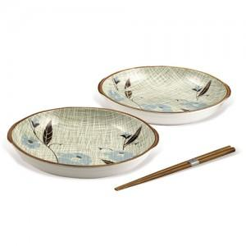

【상세/제작정보】 | 실크인쇄는 100개 미만 20,000원 추가되며, 전사인쇄는 별도문의부탁드립니다. (1000개 이상은 무조건 100,000원 만 추가하시면 됩니다.)

【인쇄/포장옵션】 | 풀칼라 / 별도문의

【공급단가】 | 수량 | 100~ | 500~ | 1,000~ | 3,000~
*VAT별도 | 단가 | 4,860원 | 4,680원 | 4,500원 | 4,320원

【상품 URL】 | https://easy1.co.kr:443/src/goods_detail.php?gdno=859

